Abb. E5-4A
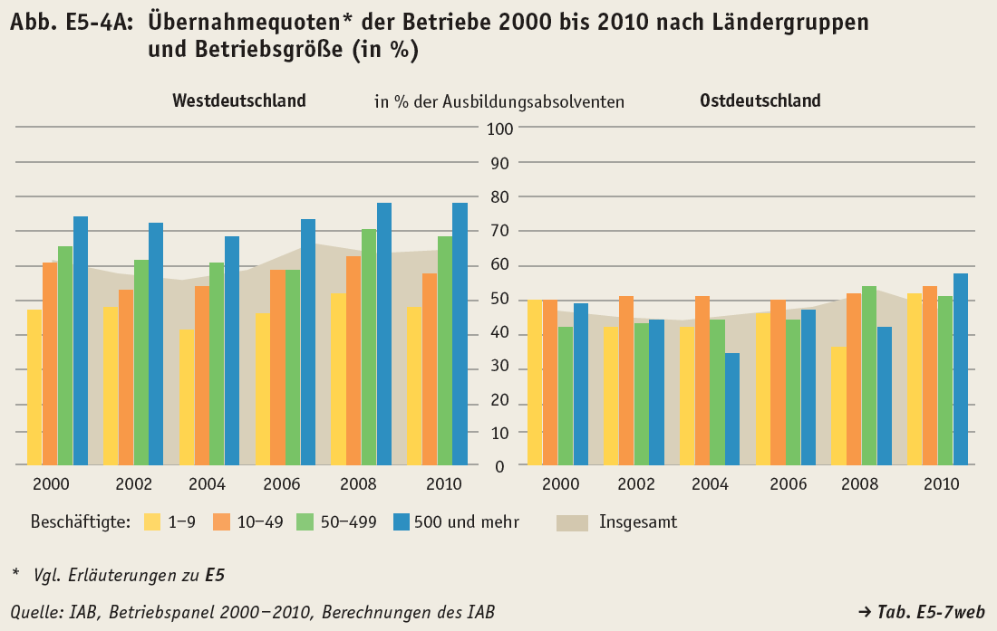
Zurück zum Inhalt

Abb. E5-5A
Zurück zum Inhalt
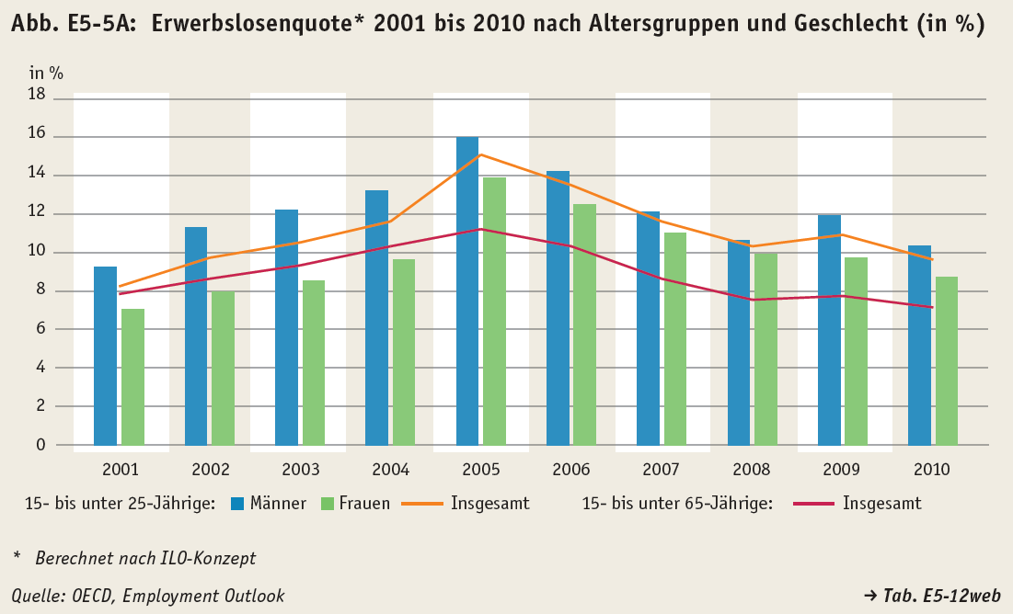

 | #BEZUG! | #BEZUG!
1 | 1 | 1

Abb. E5-6web
Zurück zum Inhalt
Abb. E5-6web: Fachliche Ausbildungsadäquanz der Tätigkeit von Ausbildungsabsolventen 2008 ein Jahr nach Beendigung der Ausbildung nach Geschlecht und Staatsangehörigkeit (in %)
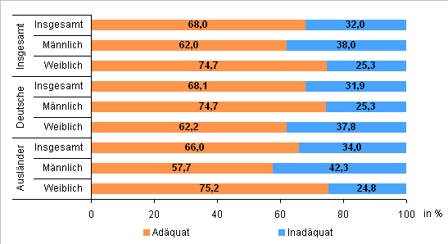

Quelle: IAB, Integrierte Erwerbsbiographien (IEB Version 9.01); Berechnungen des IAB

Abb. E5-7web
Zurück zum Inhalt
Abb. E5-7web: Jugenderwerbslosenquoten* (15- bis unter 25-Jährige) 1990, 2004 und 2010 nach ausgewählten Staaten
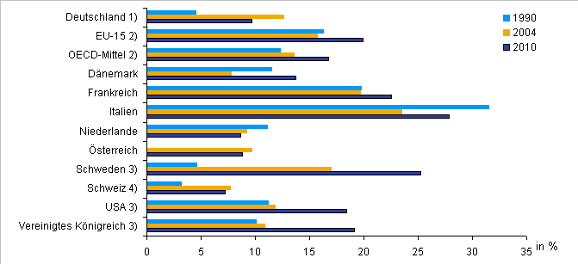

* Berechnet nach ILO-Konzept
1) 1990 nur Früheres Bundesgebiet
2) Bezieht sich nur auf die in der Quelltabelle insgesamt ausgewiesenen Staaten
3) 16- bis 25-Jährige
4) 1990 bezieht sich auf 1991.
Quelle: OECD Employment Outlook, Arbeitskräfteerhebung, eigene Darstellung

 | #BEZUG! | #BEZUG!
1 | 1 | 1

Abb. E5-8web
Zurück zum Inhalt
Abb. E5-8web: Erwerbsstatus, fachliche Ausbildungsadäquanz der Tätigkeit und Einkommen von Ausbildungsabsolventen 2006 36 Monate nach Beendigung der Ausbildung nach Ländergruppen (in %)*
Erwerbsstatus
 | Erwerbstätig (Voll- und Teilzeit) | Geringfügig oder sonstig Erwerbstätig | Leistungsbezug, Arbeitssuche, Maßnahme | Unbekannt verblieben
 | 70.176868921 | 5.6257873097 | 7.9670944516 | 16.230249317
Ostdeutschland | 62.291980334 | 5.2682770842 | 16.925372737 | 15.514369845

Fachliche Ausbildungsadäquanz
 | Adäquat | Inadäquat
 | 61.5755132 | 38.4244868
Ostdeutschland | 49.03167278 | 50.96832722
49,03167278
50,96832722

Einkommen
 | Mittelwert
 | 2263
Ostdeutschland | 1750
49,03167278
50,96832722

* Vgl. Methodische Erläuterungen zu E5 Quelle: IAB, Integrierte Erwerbsbiographien (IEB Version 9.01); Berechnungen des IAB

Tab. E5-6web
 | 0
 | 0
Zurück zum Inhalt
Tab. E5-6web: Mittleres Monatseinkommen und Standardabweichung vollzeitbeschäftigter Ausbildungsabsolventen 2008 ein Jahr nach Beendigung der Ausbildung nach Geschlecht, Staatsangehörigkeit und ausgewählten Berufsgruppen*
Geschlecht/ Staatsangehörigkeit/ Berufsgruppe | Fälle | Median | Mittelwert | Standard-abweichung
 | Anzahl | in Euro
Insgesamt | 258,331 | 1,951 | 2,006 | 694
Davon nach Geschlecht
Männlich | 140,848 | 2,067 | 2,117 | 719
Weiblich | 117,483 | 1,800 | 1,872 | 637
Davon nach Staatsangehörigkeit
Deutsche | 249,423 | 1,954 | 2,007 | 695
Ausländer | 8,908 | 1,887 | 1,955 | 669
Darunter ausgewählte Berufe
Metallverformer (spanend) | 2,791 | 2,396 | 2,370 | 685
Schlosser, Werkzeugmacher | 13,576 | 2,351 | 2,344 | 688
Kraftfahrzeuginstandsetzer | 8,488 | 1,850 | 1,889 | 595
Elektriker | 12,316 | 2,183 | 2,243 | 692
Nahrungsmittelhandwerk | 3,946 | 1,539 | 1,540 | 435
Köche | 4,616 | 1,393 | 1,374 | 409
Maurer u. Zimmerleute | 4,157 | 2,178 | 2,078 | 509
Maler u. Tischler | 7,138 | 1,787 | 1,761 | 512
Groß- und Einzelhandelskaufleute | 11,178 | 1,801 | 1,804 | 537
Bank-, Versicherungskaufleute | 9,690 | 2,578 | 2,578 | 523
Rechnungskaufleute u.ä. | 42,009 | 2,087 | 2,099 | 619
Krankenpflegekräfte u.ä. | 12,605 | 2,370 | 2,285 | 418
Körperpflege | 5,255 | 1,142 | 1,088 | 320
Medizinische Fachangestellte | 14,484 | 1,469 | 1,461 | 286
Quelle: IAB, Integrierte Erwerbsbiographien (IEB Version 9.01); Berechnungen des IAB

Tab. E5-10web
 | 0
 | 0
Zurück zum Inhalt
Tab. E5-10web: Mittleres Monatseinkommen und Standardabweichung vollzeitbeschäftigter Ausbildungsabsolventen 2008 ein Jahr nach Beendigung der Ausbildung nach Ländergruppen, Geschlecht, Staatsangehörigkeit und ausgewählten Berufsgruppen*
Geschlecht/ Staatsangehörigkeit/ Berufsgruppe | Fälle | Median | Mittelwert | Standard-abweichung
 | Anzahl | in Euro
Westdeutschland
Insgesamt | 218,548 | 2,023 | 2,075 | 685
Davon nach Geschlecht
Männlich | 117,541 | 2,152 | 2,205 | 706
Weiblich | 101,007 | 1,844 | 1,924 | 628
Davon nach Staatsangehörigkeit
Deutsche | 209,762 | 2,028 | 2,080 | 685
Ausländer | 8,786 | 1,891 | 1,961 | 668
Darunter ausgewählte Berufe
Metallverformer (spanend) | 2,228 | 2,547 | 2,535 | 614
Schlosser, Werkzeugmacher | 11,757 | 2,437 | 2,441 | 650
Kraftfahrzeuginstandsetzer | 7,279 | 1,911 | 1,954 | 585
Elektriker | 10,687 | 2,252 | 2,305 | 675
Nahrungsmittelhandwerk | 3,263 | 1,620 | 1,616 | 415
Köche | 3,218 | 1,498 | 1,466 | 394
Maurer u. Zimmerleute | 3,516 | 2,239 | 2,160 | 477
Maler u. Tischler | 5,863 | 1,866 | 1,834 | 482
Groß- und Einzelhandelskaufleute | 9,740 | 1,829 | 1,850 | 524
Bank-, Versicherungskaufleute | 8,816 | 2,591 | 2,601 | 513
Rechnungskaufleute u.ä. | 37,119 | 2,127 | 2,144 | 610
Krankenpflegekräfte u.ä. | 10,860 | 2,392 | 2,328 | 396
Körperpflege | 4,370 | 1,193 | 1,155 | 290
Medizinische Fachangestellte | 13,481 | 1,480 | 1,478 | 279
Ostdeutschland
Insgesamt | 39,783 | 1,533 | 1,625 | 615
Davon nach Geschlecht
Männlich | 23,307 | 1,580 | 1,674 | 617
Weiblich | 16,476 | 1,448 | 1,555 | 604
Davon nach Staatsangehörigkeit
Deutsche | 39,661 | 1,533 | 1,625 | 615
Ausländer | 122 | 1,534 | 1,566 | 567
Darunter ausgewählte Berufe
Metallverformer (spanend) | 563 | 1,639 | 1,718 | 546
Schlosser, Werkzeugmacher | 1,819 | 1,593 | 1,720 | 593
Kraftfahrzeuginstandsetzer | 1,209 | 1,425 | 1,498 | 491
Elektriker | 1,629 | 1,667 | 1,831 | 664
Nahrungsmittelhandwerk | 683 | 1,176 | 1,174 | 324
Köche | 1,398 | 1,150 | 1,161 | 361
Maurer u. Zimmerleute | 641 | 1,702 | 1,631 | 447
Maler u. Tischler | 1,275 | 1,395 | 1,422 | 510
Groß- und Einzelhandelskaufleute | 1,438 | 1,456 | 1,497 | 527
Bank-, Versicherungskaufleute | 874 | 2,399 | 2,340 | 564
Rechnungskaufleute u.ä. | 4,890 | 1,702 | 1,760 | 582
Krankenpflegekräfte u.ä. | 1,745 | 2,054 | 2,013 | 446
Körperpflege | 885 | 736 | 754 | 250
Medizinische Fachangestellte | 1,003 | 1,208 | 1,235 | 283
* Die ausgewählten Berufsgruppen umfassen 132.197 von 218.548 Vollzeitbeschäftigten.
Quelle: IAB, Integrierte Erwerbsbiographien (IEB Version 9.01); Berechnungen des IAB

Tab. E5-12web
Zurück zum Inhalt
Tab. E5-12web: Erwerbslosenquote* 2001 bis 2010 nach Altersgruppen und Geschlecht
Jahr | 15- bis unter 65-Jährige | Darunter
 |  | 15- bis unter 25-Jährige
 |  | Insgesamt | Davon
 |  |  | Männlich | Weiblich
 | in %
2001 | 7.9 | 8.3 | 9.3 | 7.1
2002 | 8.7 | 9.8 | 11.4 | 8.0
2003 | 9.4 | 10.6 | 12.3 | 8.6
2004 | 10.4 | 11.7 | 13.3 | 9.7
2005 | 11.3 | 15.2 | 16.1 | 14.0
2006 | 10.4 | 13.6 | 14.3 | 12.6
2007 | 8.7 | 11.7 | 12.2 | 11.1
2008 | 7.6 | 10.4 | 10.7 | 10.0
2009 | 7.8 | 11.0 | 12.0 | 9.8
2010 | 7.2 | 9.7 | 10.4 | 8.8
* Berechnet nach ILO-Konzept
Quelle: OECD, Employment Outlook

 | #BEZUG! | #BEZUG!
1 | 1 | 1

Tab. E5-13web
Zurück zum Inhalt
Tab. E5-13web: Jugenderwerbslosenquoten* (15- bis unter 25-Jährige) 1990, 2004 und 2010 nach ausgewählten Staaten
Länder | 1990 | 2004 | 2010
 | in %
Deutschland1) | 4.5 | 12.6 | 9.7
EU-152) | 16.3 | 15.7 | 20.0
OECD-Mittel2) | 12.3 | 13.6 | 16.7
Dänemark | 11.5 | 7.8 | 13.8
Frankreich | 19.8 | 19.7 | 22.5
Italien | 31.5 | 23.5 | 27.9
Niederlande | 11.1 | 9.2 | 8.7
Österreich | • | 9.7 | 8.8
Schweden3) | 4.6 | 17.0 | 25.2
Schweiz4) | 3.2 | 7.7 | 7.2
USA3) | 11.2 | 11.8 | 18.4
Vereinigtes Königreich3) | 10.1 | 10.9 | 19.1
* Berechnet nach ILO-Konzept
1) 1990 nur Früheres Bundesgebiet
2) Bezieht sich nur auf die in der Quelltabelle insgesamt ausgewiesenen Staaten
3) 16- bis 25-Jährige
4) 1990 bezieht sich auf 1991.
Quelle: OECD, Employment Outlook

 | #BEZUG! | #BEZUG!
1 | 1 | 1

